事前設定
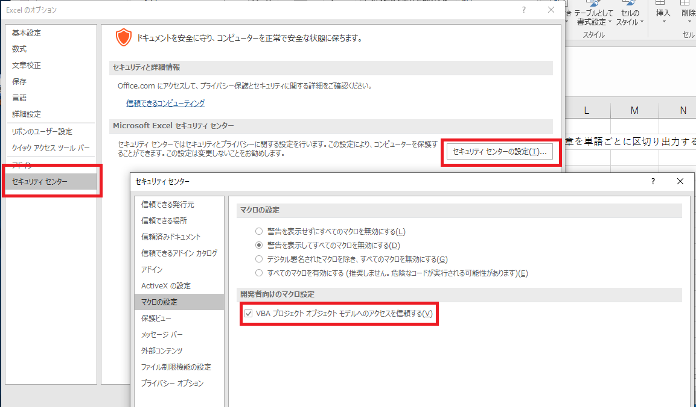
マクロを使用できない場合は，「ファイル」の「オプション」から「セキュリティセンター」を開き，「セキュリティセンターの設定」から「VBAプロジェクトオブジェクトモデルへのアクセスを信頼する」にチェックを入れます。

呼び出し関係図
全て表示
モジュール
フォーム
クラス
太赤枠には呼び出し
関係がありません
Sub
Function
Property Let
Property Set
Property Get

TestModule
Main
WScript
Sleep
ScriptFullName
ScriptName
Quit
Echo
CMSLogin
Main
openRadioGroupDialog
setIEDocked
setIEZoom
myIIF
getURL
openURL

